AtaskaitosNustatymas
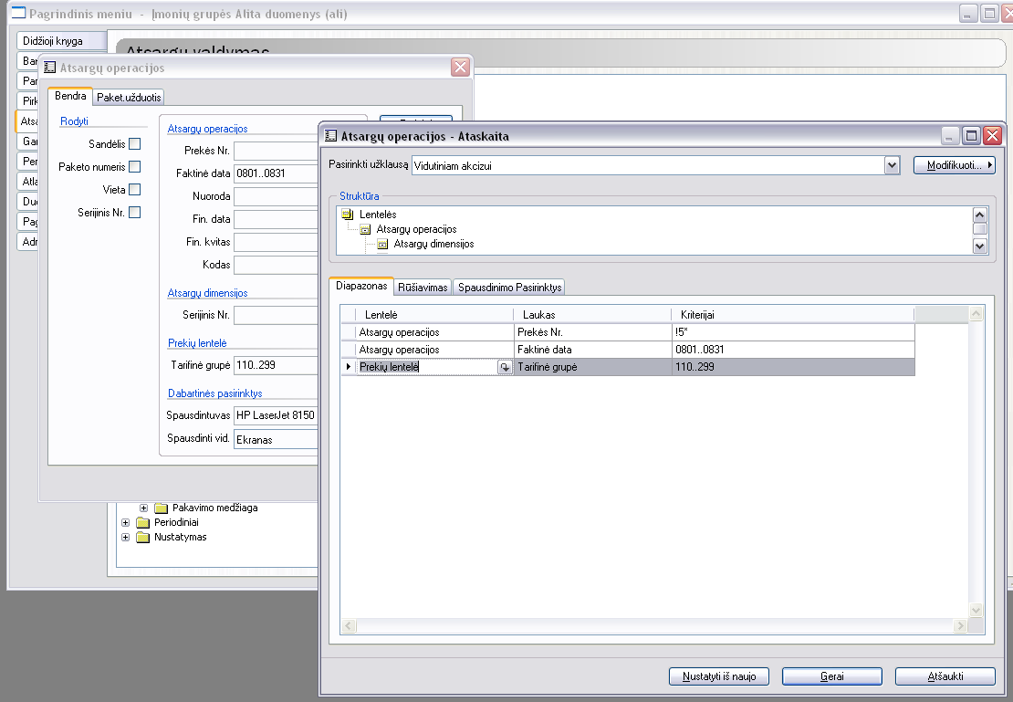

Aprašymas
Vidutinio akcizo skaičiavimo tvarkos aprašymas

1 | Pasikopijuoti iš Ax akcizinių prekių lentelę, prieš tai susidėlioti stulpelius ta pačia tvarka kaip sheet'e "Prekės".
 | Atsifiltruojame akcizines prekes pagal paveikslėlį, tuomet Ctrl+A pasižymime visas ir Ctrl+C nukopijuojame i excelį. Laukų Talpa ir Stiprumas paieškome naudodami funkciją Shift+F5, radę stulpelį, pasižymėjime jį raudonai ir suraskime kitą. Likusius nereikalingus ištrinkime. Laukų seka turi būti tokia pati kaip ir sheet‘e Prekės.

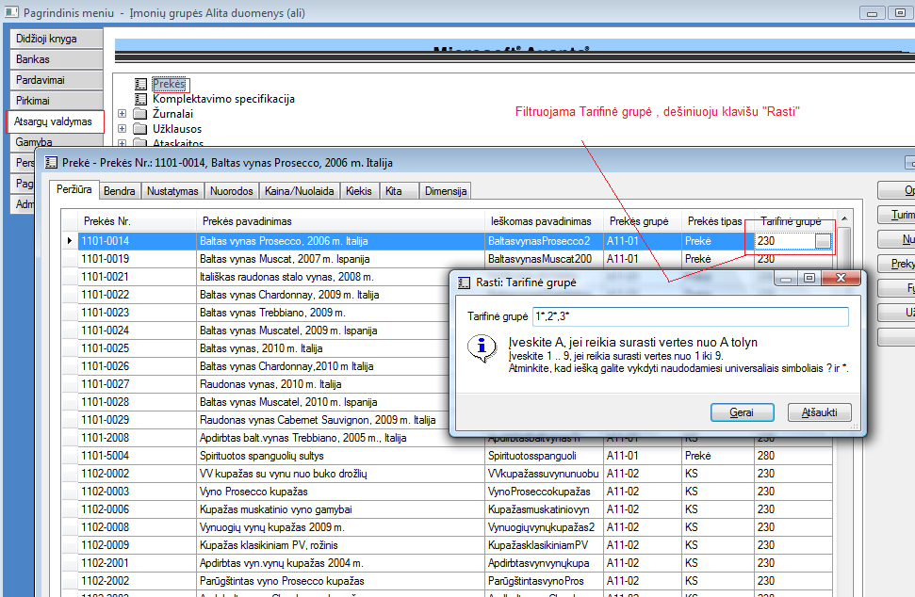

2 | "AtaskAtsOp" sheet'e atsargu operacijų ataskaitos paimtos iš Ax stulpelių nekeisti, pakeisti tik mato vnt iš Statin į But. Stovėti pirmame lange kur prasideda duomenys (Data) spausti Shift+Ctrl+End ir mygtukas Delete, tokiu būdu išsitriname praėjusio mėn. sk. ir kopijuoti naujus. Prieš darydama ataskaitą Ax išeliminuoti prekes su kodu 5*.
 | Pasidarome atsargų operacijų ataskaitą pagal žemiau parodytą paveikslėlį į failą. Atsidarome excelyje šią ataskaitą, keičiame mato vnt. iš Statin. Į But. , naudojame funkciją Shift+F5 /Replace. Vidutinio akcizo failas/ sheet‘as AtaskAtsOp ištrinti praėjusio laikotarpio duomenis (parodyta žemiau paveikslėlyje). Kai išsitriname duomenis, pakopijuojame naujo laikotarpio.

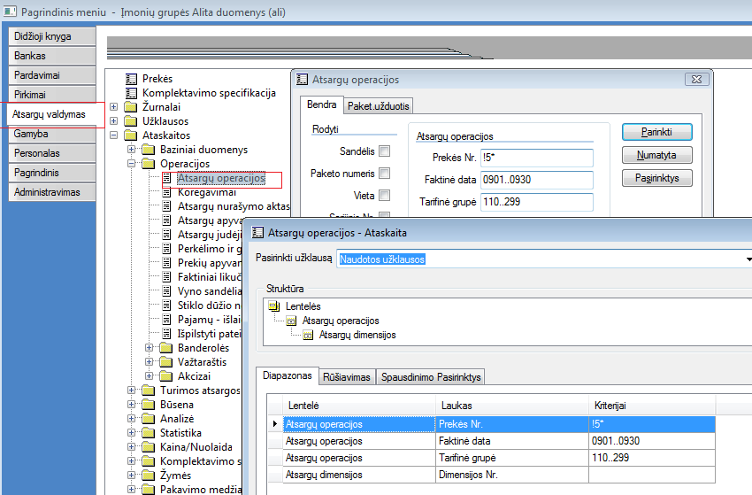

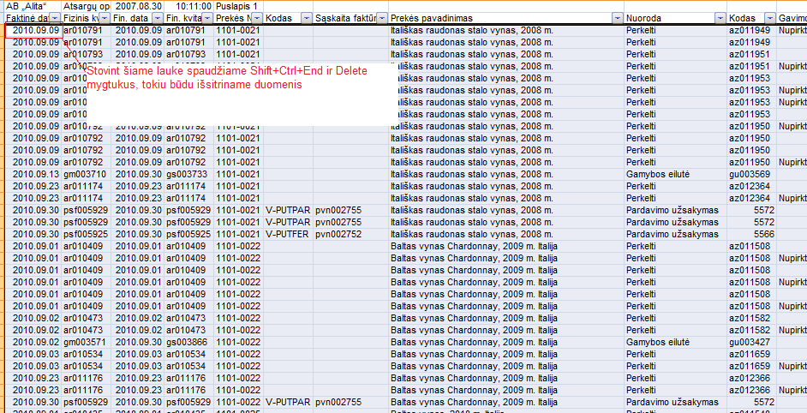

3 | "Ats.oper." A2 lauke įvedama mėn. pradžios data ir suvedami likučiai mėn. pradžiai pagal kiekvieną tarifinę grupę iš lapo, kurį duoda gamybos buhalterė.
4 | "SuvPT " atnaujinti duomenis Option Refresh, atnaujini duomenis.
5 | "Ats.oper." stulpelyje Operacija išsifiltruoti operaciją su tipu Gamyba. Nusikopijuoti duomenis į nepriklausomą lentelę, išsimėtyti tai kas neturi pakliūti - tai klasikinio PV pusgaminis (2502-0101, 2502-0102), surinktą PV mišinį ir 28* bei 30*. Jeigu atsiras alaus kokteiliai, tuomet palikti 30*, nes pagal akcizo įstatymą tik išpilstytas į tarą alus patampa akcizo objektu ir tuomet jį reikia apskaityti deklaracijoje. Viską išmėčiusnieko nekeičiant stulpelius nusikopijuojame į kitą lentelę Gamyba, pradedant nuo langelio 406.
6 | "GamSuv" atnaujinami duomenys Pivot/refresh "SuvPT" turi atitikti "GamSuv" - privalo pateikti visos tarifinės grupės ir visos dienos. Kitu atveju rodys, kad yra klaida formulėse.
7 | "SuvPT" nuo reikšmių nusikopijuoti viską žemyn iki galo ir įkopiuti į lentelės "Suvest" geltoną langą : paste as/ as value. Pasitikslinti skaičiavimus, kad būtų po tom pačiom tarifinėms grupėm.
8 | Tikriname: "Suves" J421 - Pirkimai su buhalterės duota suvestine, jeigu netinka pirkimai, tuomet tikslinti sukeltas operacijas, jeigu netinka gamybos, tuomet tikslintis su Zita, vėl iš naujo filtruoti ir kopijuoti. Po tikrinimo "Suvest" įvesti mėnesio dienų skaičių. Vasario mėnesį reikės ranka išsitrinti N stulpelyje tiek kiek nereikia dienų nuo apačios. Jeigu keisis akcizo tarifas P stulpelyje keisti reikšmę.

